Solicitud gráfica
 | Asignatura: | Matemáticas |  |  | Fecha:
 | Grado: | 5
 | Título del tema: | Los números naturales |  |  | ¿Cuaderno de estudio o recurso? | Cuaderno de Estudio
 | Editor: | Luisa Fernanda Nivia Romero |  |  |  | F13

 | Código guión o recurso: | MA_05_02_CO | ← Para determinar este código, visite la hoja de Ayuda
 |  |  |  |  | ESPECIFICACIÓN DE ARCHIVOS A ENTREGAR
Núm. | Archivo Shutterstock o ruta en web | Imagen para: | Tipo | Formato | Nombre imagen SMALL | Tamaño imagen SMALL | Nombre imagen ZOOM | Tamaño imagen ZOOM | Descripción | Observaciones
IMG01 | Aula planeta: 6 ESO/Matemáticas/Los números naturales/Los números naturales/Primera imagen | Cuaderno de Estudio | Fotografía |  | MA_05_02_CO_IMG01_small | 526 x 370 px | MA_05_02_CO_IMG01_zoom | 800 x 600 px | Tablilla de escritura en Mesopotamia | 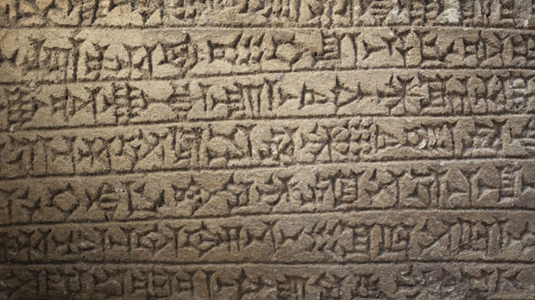
IMG02 | Aula planeta:6 ESO/Matemáticas/Los números naturales/El sistema de numeración y sus equivalencias/Primera imagen | Cuaderno de Estudio | Ilustración | Horizontal | MA_05_02_CO_IMG02_small | 526 x 370 px | MA_05_02_CO_IMG02_zoom | 800 x 600 px | Comparación sistema de numeración decimal y numeración romano | 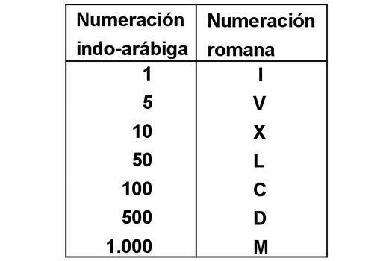
IMG03 | Ilustración sugerida en la columna de Observaciones | Cuaderno de Estudio | Ilustración |  | MA_05_02_CO_IMG03_small | 526 x 370 px | MA_05_02_CO_IMG03_zoom | 800 x 600 px | Línea recta numerada desde 0 hasta 10. Las divisones deben tener la misma longitud. Escribir sobre la línea roja: Una unidad
IMG04 | Aula planeta: ESO 6/Matematicas/Los números naturales/El sistema de numeración decimal/ Representación en la recta numérica/Primera imagen | Cuaderno de Estudio | Ilustración | Horizontal | MA_05_02_CO_IMG04_small | 526 x 370 px | MA_05_02_CO_IMG04_zoom | 800 x 600 px | Distintos valores de números naturales representados en la recta numérica | 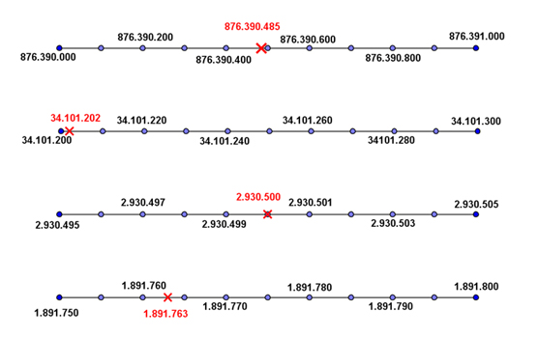
IMG05 | Aula planeta:ESO 6/Matematicas/Los números naturales/El sistema de numeración decimal/ Representación en la recta numérica/Segunda imagen | Cuaderno de Estudio | Ilustración |  | MA_05_02_CO_IMG05_small | 526 x 370 px | MA_05_02_CO_IMG05_zoom | 800 x 600 px | Lectura del número 123.654.897
IMG06 | Aula planeta: ESO 6/Matematicas/ Los números naturales /El sistema de numeración decimal/ La aproximación de números naturales/Primera imagen | Cuaderno de Estudio | Ilustración | Horizontal | MA_05_02_CO_IMG06_small | 526 x 370 px | MA_05_02_CO_IMG06_zoom | 800 x 600 px | Redondeo de 73.843 | 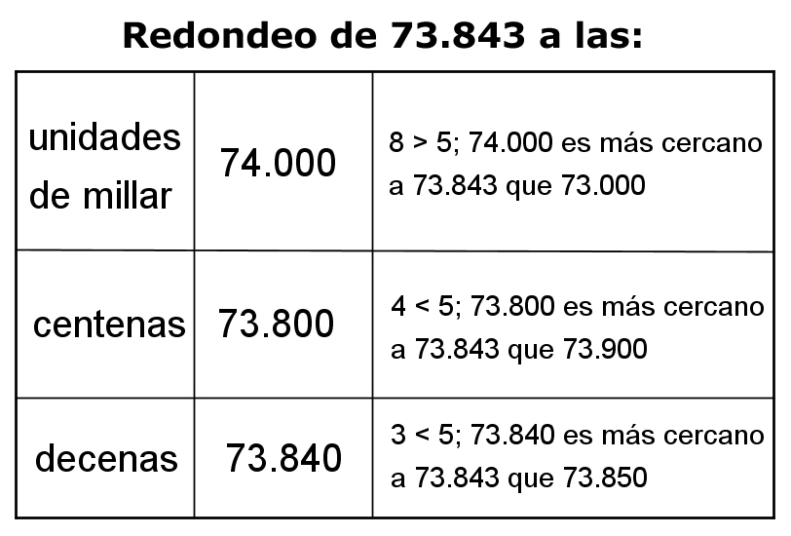
IMG07 | Aula planeta: ESO 6/Matematicas/ Los números naturales /El sistema de numeración decimal/ Estimación de resultados/Primera imagen | Cuaderno de Estudio | Ilustración | Horizontal | MA_05_02_CO_IMG07_small | 526 x 370 px | MA_05_02_CO_IMG07_zoom | 800 x 600 px | Área estimada en dos rectángulos | 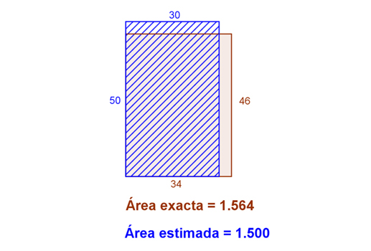
IMG08 | Imagen modificada de shutterstock 39882419. Ver modificaciones en columna de Observaciones | Cuaderno de Estudio | Ilustración |  | MA_05_02_CO_IMG08_small | 526 x 370 px | MA_05_02_CO_IMG08_zoom | 800 x 600 px | Encerrar con línea lo que se indica y una sensación de lupa colocar la operación 10 + 10 + 1 = 21 | 